Sheet2
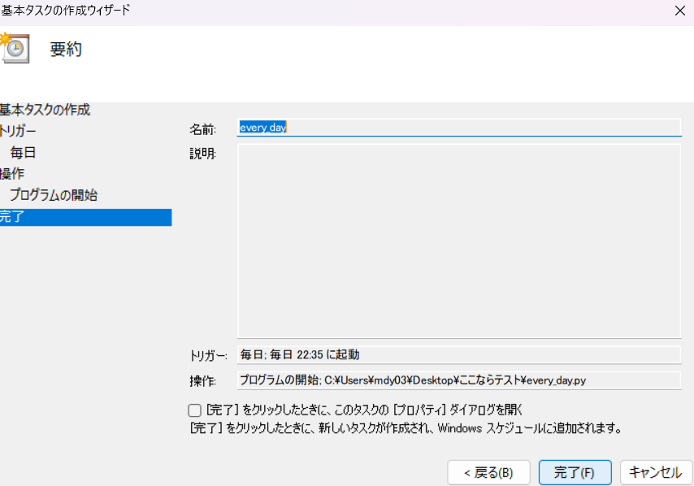
タスクスケジューラーの設定方法
1.タスクスケジューラーを検索します。
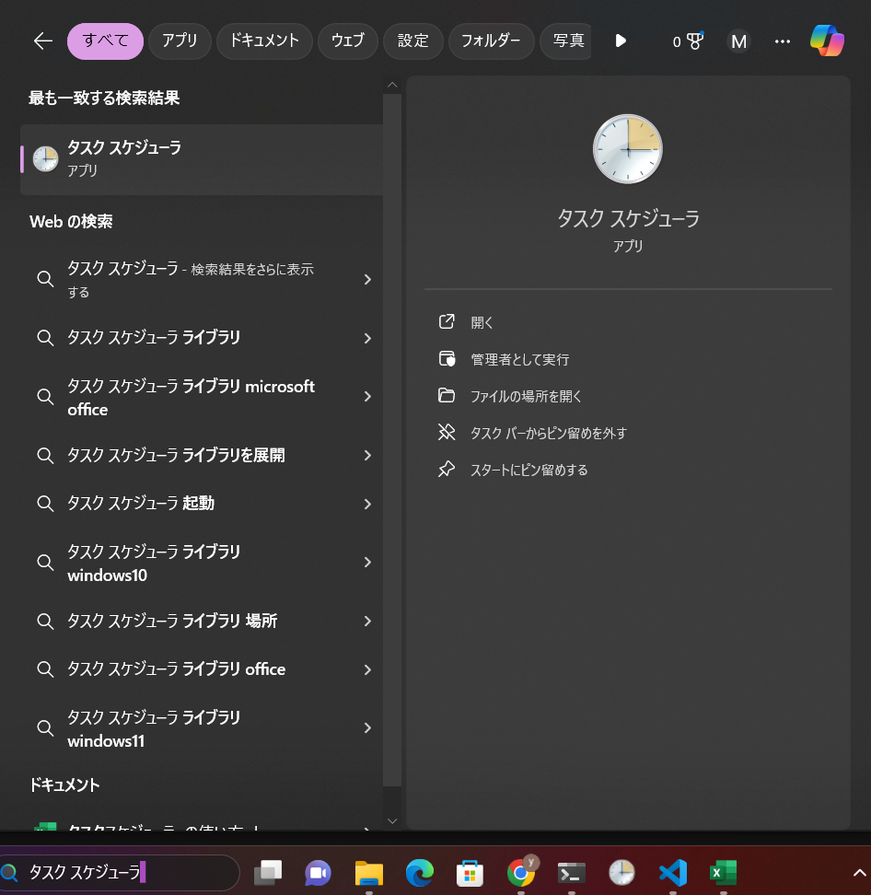

2.基本タスクの設定をクリック
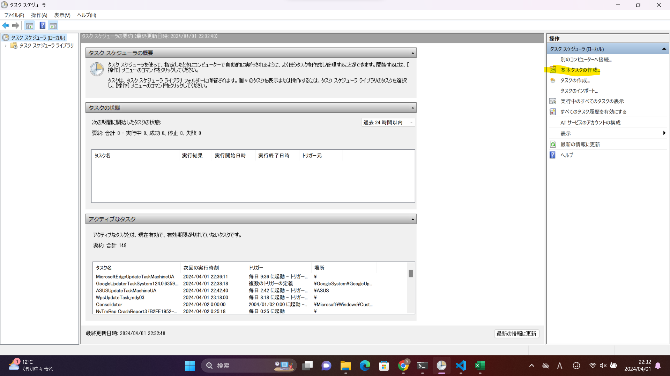

3.名前を入れる（ここは適当で良いです。自分で分かるようにしてください。）
次へをクリック
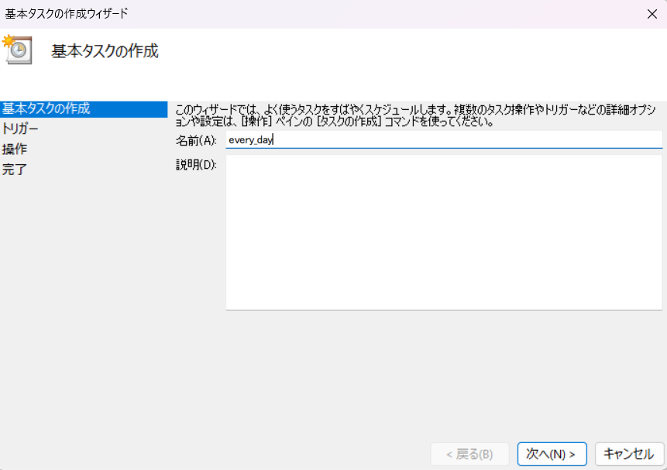

4.毎日を選択して、次へをクリック
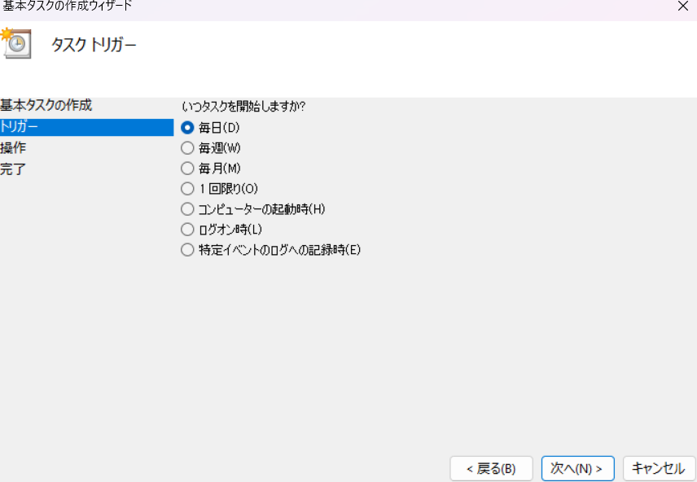

5.ここでプログラムを起動したい時間に設定
日付を次の日にするのを忘れないでください。
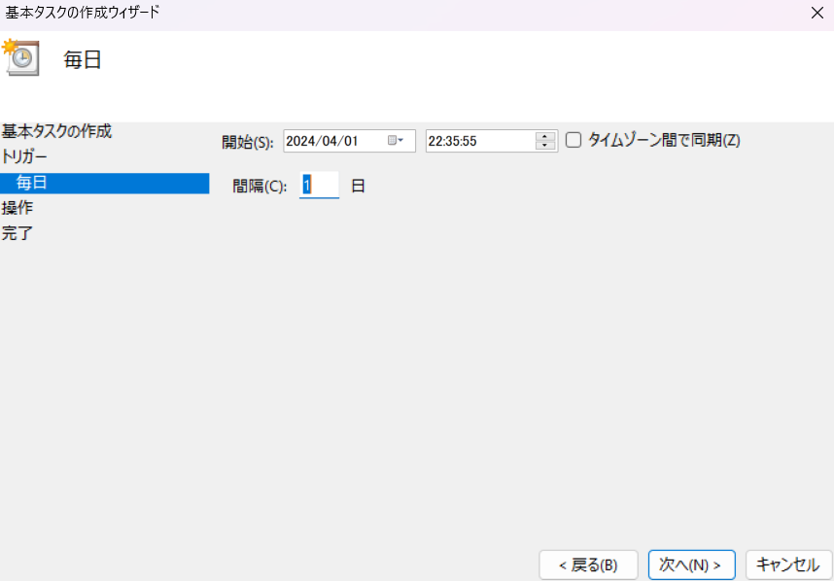

6.プログラムの開始を選択して、次へをクリック
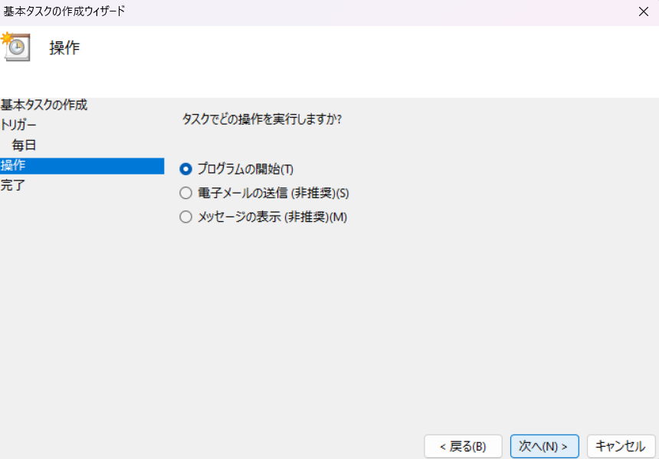

7.ここで[every_day.py]のあるリンクを入力し、次へをクリック
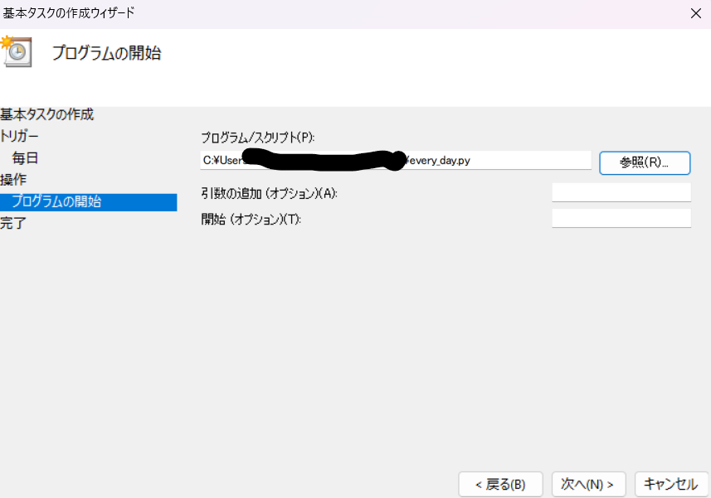

8.完了を押したら設定完了です。

